1-2. 추후 진행해야 할 사항(시스템 관련)
항목 | 진행할 사항 | 비고
RAG로 해결할 것 | 리포트의 근거 조문(근로기준법/최저임금법 등)을 항목별로 연결하고, 리포트 내 “근거 조문” 칸에 인용 가능하도록 근거를 제공 | 근거 표기 형식 예: [근로기준법 제17조] -> 고도화 필요 시, 진행(예시 : [근로기준법 제18조 제3항] 수준까지) | 고도화할 사항은 푸른 색 표시
 | 근로계약서/명세서에서 나온 항목별로 관련 조문 / 행정해석(특약 관련 사항) | 조문은 적재되어 있으나, 고용노동부 법령해석 및 노동위원회결정문은 임베딩 하여 적재가 필요합니다. | 진행해야 할 사항 붉은 색 표시
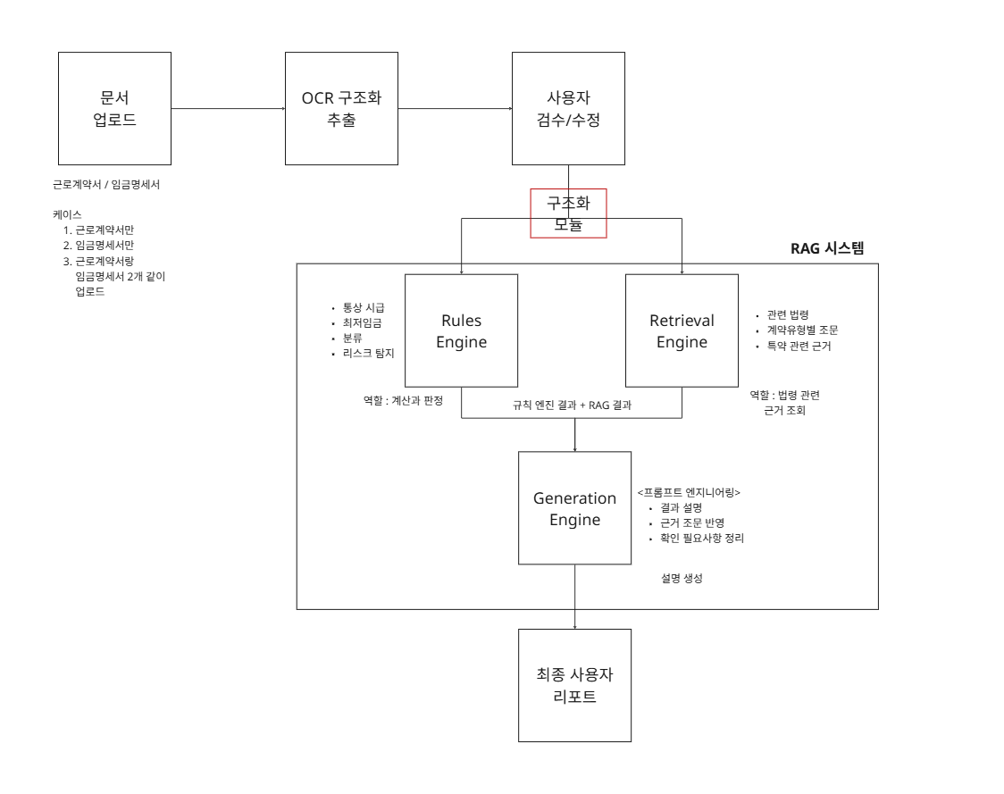
RAG로 하지 말아야 할 것 | 사실관계가 부족한데 판정을 확정/단정하거나 법률자문처럼 결론을 내리지 않기 | 출력 톤/가드레일로 통제해야 하며, 프롬프트 엔지니어링 및 후처리 정책으로 제한 필요 -> 프롬프트 엔지니어링으로 제한
지식베이스(문서) 구성 전략 | 문서 타입 2계층으로 분리해 구축 1) 1차 근거(Primary): 법령 조문(정확한 조문 텍스트, 조/항/호 구조 포함) -> 고도화 2) 2차 해설(Secondary): 고용노동부 질의회시집/행정해석(실무적 설명) -> 진행해야 할 내용 | Primary는 정확성/인용용, Secondary는 설명력/확인 포인트용
지식베이스(메타데이터) | 각 문서/청크에 필수 메타데이터 정의 - 법령명, 조문번호(조/항/호), 문서유형(primary/secondary), 적용/개정일, 태그(임금/근로시간/휴일/연차/공제/건설일용/연소 등), 출처 URL, 버전/해시 | 메타데이터 없으면 re-ranking/필터링/감사(근거 추적) 어려움 -> 현재 구현 중이나, 고도화 필요하다면 고도화 진행
Chunking 관련 | 1) 1차 근거인 법령은 "조문 단위 + 항 단위" 전체가 길면 항(1항, 2항) 단위로 쪼개고, 인용은 [근로기준법 제17조] (가능하면 "제O항"까지 표기 가능하게 메타데이터에 보관 2) 2차 해설은 "질문 - 답 / 요건 - 효과" 단위로 예) "주휴수당 요건(주15시간) / 산정 / 예외 -> 한 Chunk에 주제가 2개 이상 섞이면 검색 품질이 하락 | 조문은 구조가 중요(항/호가 섞이면 정확도 하락)
임베딩 | 임베딩 모델 전략 수립(현재 Gemini 임베딩 사용 중) - 대안: 한국어 문장 임베딩에 강한 Sentence Transformers 계열(ko-sentence-transformers 등) 검토 | 모델 변경 시 벡터공간이 바뀌므로 전체 재임베딩 해야 하니 주의 운영 중 모델 변경 시 전체 재임베딩 필요
임베딩 / 인덱싱 파이프라인 | 오프라인 ETL 파이프라인 구축(프로덕션에서 실시간 임베딩/정규화 금지) (입력) 법령/가이드 원문 수집 → 정규화 → chunk 생성 → 임베딩 → 벡터DB 업로드 | “앱 실행 시 임베딩/정규화 X”는 비용/성능/재현성 측면에서 매우 중요
벡터 DB 구축 | PostgreSQL + pgvector 기반 구축(정형/비정형 분리 적재) - 정형 데이터: 테이블로 저장(법령 메타/태그/키워드 등) - 참조 문서: 청크 텍스트 + embedding을 pgvector로 저장
Retrieval 설계 | 1차 : 하이브리드 검색 키워드(BM25) + 벡터검색을 결합 법률은 고유명사/조문번호/용어가 많아서 BM25 사용 - 그 외 사항도 고려하면 좋을 것(텍스트 인덱스(FTS) + "벡터" 조합). | Postgres FTS + pgvector 조합 검토 가능
 | 2차 : Re-ranking 1차로 30~50개 후보를 뽑고, 경량 re-ranker(모델 기반 또는 규칙 기반)로 TOP 8~10로 압축 re-rank 기준 : 계약 타입 / 태그 매칭, 쿼리-청크 semantic score, primary 우선 등 | 경량 모델 또는 규칙 기반 혼합 가능
 | 3차 : 쿼리 생성 표준화 추출된 값으로 무작정 문장을 합치면 노이즈가 크다. 항목별 템플릿으로 쿼리를 만들기. 예) 주휴 : "주휴수당 요건 주15시간 유급휴일" 예) 제17조 : "근로계약서 필수 기재사항 임금 소정근로시간 휴일" 예) 공제 : "임금 공제 손해배상 예정 금지 위약금" | 쿼리 품질이 RAG 품질을 결정(노이즈 감소)
평가 체계 | 1) 테스트 쿼리셋 설정 : 항목별(임금, 근로시간, 휴일/주휴, 연차, 공제, 건설일용, 연소 등)로 균형 2) 지표 설정(답변 연관도(답변 정확도) 3) 실패 케이스 분석 루프 -> Langsmith로 추적 도구 | 1) 테스트 쿼리셋 설정 -> 항목별(임금, 근로시간, 휴일/주휴, 연차, 공제, 건설일용, 연소 등)로 균형 있게 구성 2) 평가 지표는 "답변 연관도" -> 사용자의 질문 및 입력 문서 맥락에 대해 생성된 답변이 얼마나 직접적이고 적절하게 관련되는지 평가 3) 실패 케이스 분석 루프 -> 답변 연관도가 낮은 사례를 수집하여 retrieval / ranking / generation 단계에서 원인 분석 및 개선 4) 추적 도구 활용 -> Langsmith 등으로 답변 생성 흐름 및 실패 케이스 추정 가능하니 활용하셔도 좋을 것 같습니다.
Generation 가드레일 (using. 프롬프트 엔지니어링) | 연산 엔진의 결과를 우선 반영하고 검색 엔진의 결과는 근거 보강 용도로 사용 | 연산 엔진의 결과를 임의로 뒤집거나 약화하지 않도록 프롬프트에서 강제
 | 검색 엔진 범위 밖의 법령/판례/행정해석 생성 금지 | 환각 방지를 위함
 | 불확실하거나 사실관계가 부족한 경우 “추가 확인 필요”로 표기 | 단정 금지

(참고) 수당유형
근로계약서/임금명세서상 주요 수당명 및 속성
[소정근로시간] 근로기준법 제50조
- 계약서상 미리 일하기로 정한 시간
[주의사항 1]
- 소정근로시간은 하루 8시간, 주 40시간 max
예: 어떤 주 6일제 음식점에서 하루 8.5시간, 주 6일 총 51시간 일하기로 한 경우
소정근로시간은 하루 8시간, 주 40시간임. 소정근로시간을 초과하는 하루 0.5시간, 주 11시간은 "연장근로시간"임.
[주의사항 2]
- 주말에 일한다고 휴일근로수당이 아님. 휴일근로수당은 "법상 휴일"에 일했을 때 발생하고, 주말이라고 꼭 "법상 휴일은 아님"
예: 월~금 주 40시간 근로자(시급 1만원, 주휴일: 일요일)가 주중 만근하고, 주말 중 1일을 골라 10시간을 일했다고 볼 때
--> 토요일에 출근한 경우: 주휴일 즉 법상 휴일이 아니므로 "연장근로수당"임 = 1만원*10시간*1.5 = 15만원
--> 일요일에 출근한 경우: 주휴일 즉 법상 휴일이므로 "휴일근로수당"임 = 1만원*{8시간*1.5+(10시간-8시간)*2.0} = 16만원
번호 | 항목 | 수당명 | 근거조문 | 전제조건 | 계산방식 | 비고 | 통상임금 계산 시 산입여부 | 최저임금 계산 시 산입여부
1 | 법정수당 | 기본급 |  |  | 기준없음 (당사자 간 정하기 나름) | *주의: 식대, 차량유지비 항목은 아주 특별한 경우가 아닌 한 기본급에 포함됨 | Y | Y
2 |  | 주휴수당 | 근로기준법 제55조제1항 |  | if "1주 소정근로시간"<15, 0; if 15≤"1주 소정근로시간", "통상시급"*("1주 소정근로시간"*8/40) | *주의: 상당수 근로계약서에서 기본급에 주휴수당을 포함하여 표기하기도 함 -> 예: 기본급 2,200,000원 (*주휴수당 포함) | Y(*실무상) | Y
3 |  | 연장근로수당 | 근로기준법 제56조제1항 | if "상시근로자수"<5, 0 if 5≤"상시근로자수", 계산방식에 따름 | if "1주 소정근로시간"<15, 0; if 15≤"1주 소정근로시간", "통상시급"*"연장근로시간"*1.5 |  | N | N
4 |  | 야간근로수당 | 근로기준법 제56조제2항 |  | if "1주 소정근로시간"<15, 0; if 15≤"1주 소정근로시간", "통상시급"*"야간근로시간"*0.5 |  | N | N
5 |  | 휴일근로수당 | 근로기준법 제56조제3항 |  | if "1주 소정근로시간"<15, 0; if 15≤"1주 소정근로시간" & 8≤"1일 휴일근로시간", "통상시급"*"1일 휴일근로시간"*1.5; if 15≤"1주 소정근로시간" & "1일 휴일근로시간"<8, "통상시급"*{8*1.5 + ("1일 휴일근로시간"-8)*2.0} | *구체화 어려움 -> 제대로 계산하려면 매일의 출근기록부를 확인하여, 일별 휴일근로시간을 파악해야 함 // 계약서나 명세서만으로 확인 불가 | N | N
6 |  | 연차미사용수당 | 근로기준법 제60조제7항 |  | if "1주 소정근로시간"<15, 0; if 15≤"1주 소정근로시간", "통상시급"*("1주 소정근로시간"*8/40)*"전년도 연차미사용일수" | *구체화 어려움 -> 제대로 계산하려면 "전년도 연차미사용일수"를 별도로 입력받고, 근기법 제61조에 따른 "연차촉진제도 시행여부" 값도 받아야 함 | N | N
7 |  | 휴업수당 | 근로기준법 제46조제1항 |  | "통상시급"*"1일 소정근로시간"*"휴업일수"*0.7 | *구체화 어려움 -> 별도 input 필요 // 다만 휴업수당이 지급되는 경우는 매우 드묾 | N | N
8 | 비법정수당 | 직책수당 | 별 이의 없이 통상임금성 인정 |  | 취업규칙 등 내규에 정한 바에 따름 | 직책(팀장, 과장 등 관리자의 "자리")에 따라 월 일정액을 지급 | Y | Y
[법정수당 관련]
*계산까지 모두 되는 서비스면 가장 차별화 가능
*그러나 "비고"란의 이슈 등으로, 현실적으로 근로계약서/임금명세서만 보고 수당의 금액이 맞는지를 판단하기는 어려움. -> 실제 고용노동부 AI 노동법 상담 서비스에서도, 이러한 이유로 별도의 user input이 있는 경우에만 계산해줌 (예: 못 쓴 연차가 4일이고, 기본급 250만원에 주 40시간 일하는 사람인데 연차수당이 얼마야?)
9 |  | 직급수당 |  |  |  | 직급(사원, 주임, 대리, 과장, 차장… 등 직책과 별도의 "급수")에 따라 월 일정액을 지급 | Y | Y
10 |  | 자격수당 |  |  |  | 특정한 자격 보유 여부(기능장, 기술사, 기사, 기타 전문자격) 또는 학위에 따라 월 일정액을 지급 | Y | Y
11 |  | 근속수당 |  |  |  | 일정 근속연수 이상을 달성(5년, 10년, 20년…)한 자에게 월 일정액을 지급 | Y | Y
12 |  | 직무관련수당 |  |  |  | 특정한 직무를 담당하는 자에게 월 일정액을 지급 -> 명칭이 매우 다양함: 위험물작업수당, 고열작업수당, 교대작업수당, 전기물작업수당, 유해물질관리수당 등… 명칭만으로 구분 불가능 | Y | Y
13 |  | 정기상여금 |  |  |  | 1개월을 넘는 주기로 지급되나, 특정한 일자에 지급 및 그 지급액수가 사전에 정해진 상여금 (=일정액) -> 명칭이 매우 다양함: 상여금, 정기상여금, 기말수당, 명절상여금... 명칭만으로 구분 불가능 | Y | N
[비법정수당 관련]
*말 그대로 "법에서 안 정한 수당"이라, 똑같은 지급조건이라도 회사마다 명칭이 매우 다름
-> 실제로 어떤 방식으로 지급되는지를 계약서나 명세서만으로는 확인 불가능
---> 따라서, 이런 항목이 발견되면 비법정수당임을 안내하고 구체적인 계산 등은 취업규칙 등을 참고하라고 안내 필요
14 |  | 보전수당 |  |  |  | 이직자에게 이전 회사 급여와의 차액을 맞춰주기 위해 월 일정액을 지급 -> 예: 이전회사 월 400 받았는데, 지금 회사는 호봉테이블상 350에 해당하는데도 데려오고 싶어서 월 50씩 임의로 더 주는 경우 | Y | Y
15 |  | 상여금 | 통상임금 gray zone |  |  | 시점이나 지급액수가 정해져 있지 않아 "가 봐야 아는" 상여금 -> 명칭은 정기상여금과 똑같이 명절상여라도, "명절에 줄 수도 있고 안 줄 수도 있고, 주더라도 얼마 주는지는 사장님 마음인 경우" | 원칙적 N | N
16 |  | 인센티브 |  |  |  | 매월 추가적인 실적 등 달성의 대가로 지급되는 금액 -> 예: 자동차 딜러가 기본급과 별개로 판매대금의 00%만큼 인센티브로 받는 경우 | 원칙적 N | N
17 |  | 만근수당 | 조건부 통상임금 |  |  | 특정 기간 중 만근 기록 시 일정액을 지급하는 수당 (단, 만근을 안 하더라도 일정액을 준다면 그 일정액만큼은 통상임금으로 인정 - 예: 만근 시 10만원, 만근 안해도 3만원) | 조건부 Y | N
18 |  | 가족수당 |  |  |  | 가족이 있는지 여부 또는 그 가족의 수 등에 따라 월 일정액을 지급하는 수당 (단, 가족 여부와 무관하게 일정액을 준다면 그 일정액만큼은 통상임금으로 인정 - 예: 가족 1인 당 2만 원, 가족 없어도 자기몫 2만원) | 조건부 Y | N
19 |  | 그 외 |  |  |  | 유형이 너무 다양하여 정리 불가 | N
[통상시급의 산출방식 - 대법원 판례 2012다89399 등에 따름]
- 통상임금, 특히 시간당 통상임금(통상시급)은 법정수당 계산을 위한 필수전제임
- 위 법정수당 중 기본급을 빼면, 나머지는 "통상시급을 알아야 구할 수 있는 값"이므로 통상임금에 당연히 미포함
- 주휴수당도 통상시급을 알아야 구할 수 있으나, 현행 실무상으로는 주휴수당도 포함하되 분모(소정근로시간)에 주휴시간을 더함
[산출식]
"1개월 간 통상임금에 해당되는 항목(위 Y표시) 금액의 총합 액수" ÷ "월 소정근로시간"
예: 기본급 250(식대 20만원, 주휴수당 포함), 팀장 직책수당 20만원, 만근수당 10만원(만근 안 할 경우 0만원), 정기상여금 연 3회 각 100% 지급받는 주 40시간 풀타임 근로자
- 통상임금 액수 범위: 250+20+0+(250*3회/12개월) = 3,325,000원
- 월 소정근로시간: (주 40시간 + 주휴시간 8시간)*4.345주 = 209시간
--> 통상시급: 3,325,000 ÷ 209 = 15,909.09원 (*소수점 셋째 자리에서 올림)
------ 다만 통상시급 산입범위와 최저임금위반 판단 산입범위는 다르므로, 동일한 가정에서도 우측과 같이 달리 나옴을 참고
[최저임금 위반여부 판단 - 최저임금법 제6조제4항에 따름]
- 원칙: 매월 1회 이상 정기적으로 지급하는 임금
- 예외: 위 원칙에 해당하더라도 소정근로시간 외 임금 등 최저임금법 시행규칙에 따른 금액
---> 통상시급 산출범위보다 작음
[산출식]
"최저임금법 제6조제4항에 해당되는 항목(위 Y표시) 금액의 총합 액수" ÷ "월 소정근로시간"
예: 기본급 250(식대 20만원, 주휴수당 포함), 팀장 직책수당 20만원, 만근수당 10만원(만근 안 할 경우 0만원), 정기상여금 연 3회 각 100% 지급받는 주 40시간 풀타임 근로자
- 통상임금 액수 범위: 250+20+0+-0= 2,700,000원 (*정기상여는 매월지급 아니라서 여기서 빠짐)
- 월 소정근로시간: (주 40시간 + 주휴시간 8시간)*4.345주 = 209시간
--> 최저시급 기준액: 2,700,000 ÷ 209 = 12,918.66원 (*소수점 셋째 자리에서 올림)
---> 위 기준액이 2026년도 최저시급 10,320원보다 높으므로, 최저임금법 위반 없음
---------------------------------------------------------------------
다만 이는 2025년 이후에만 적용되는 식이고,
만약 사용자가 2024년 이전 근로계약서나 임금명세서를 넣는다면 아래의 매우 복잡한 로직이 성립하게 됩니다.
## 6. 최저임금의 계산
### 6.1. 판단의 기준
- if Q≤S+G+W: 최저임금법 위반이 아니다.
- if Q>S+G+W: 최저임금법 위반이다.
### 6.2. Q: Y년도 최저시급 P원을 월 단위로 환산한 금액
#### 6.2.1. Q를 구하는 프로세스
- "질의의 시점: Y년" and "질의자의 1주 소정근로시간: H"를 파악한다.
- "Y년도의 최저시급: P"를 찾는다.
- Q={(1.2×H)×4.345}를 소수점 이하 올림한 값에, P를 곱한 값이다. 다만 H≤15라면, Q=(H×4.345)를 소수점 이하 올림한 값에, P를 곱한 값이다.
##### 6.2.1.1. 1주 소정근로시간: H의 파악
- H를 직접 질의에서 제시했다면 그대로 사용한다.
- "1일 근로시간" and "1주 소정근로일수"를 줬다면, 둘을 곱한 값이다.
##### 6.2.1.2. Y년도의 최저시급: P의 파악
- 「최저임금법」에 따른 Y년도의 최저시급 P원은 2025년=10,030원, 2024년=9,860원, 2023년=9,620원, 2022년=9,160원, 2021년=8,720원, 2020년=8,590원, 2019년=8,350원, 2018년=7,530원, 2017년=6,470원, 2016년=6,030원, 2015년=5,580원, 2014년=5,210원, 2013년=4,860원, 2012년=4,580원, 2011년=4,320원, 2010년=4,110원, 2009년=4,000원, 2008년=3,770원, 2007년=3,480원, 2006년=3,100원, 2005년=2,840원, 2004년=2,510원, 2003년=2,275원, 2002년=2,100원, 2001년=1,865원, 2000년=1,600원, 1999년=1,525원, 1998년=1,485원, 1997년=1,400원, 1996년=1,275원, 1995년=1,170원, 1994년=1,085원, 1993년=1,005원, 1992년=925원, 1991년=820원, 1990년=690원, 1989년=600원, 1988년=462.5원(1군)/487.5원(2군), 1987년 이전="최저임금법 제정 전으로 적용 없음"이다.
- 만일 질의에서 Y값이 발견되지 않는다면, 질의를 입력한 현재 시점의 연도를 Y로 본다.
### 6.3. S: 기본급
#### 6.3.1. S의 범위
- S에는 매월 고정적으로 지급되는 "기본급"이 포함된다.
- 주급 또는 일급으로 급여를 받을 경우, 이를 월 단위로 환산한다.
#### 6.3.2. S의 계산
- S="기본급" 전액
- 만일 "기본급"과 "주휴수당"이 별도로 주어진다면, "기본급"+"주휴수당"의 값을 S로 본다.
### 6.4. G: 상여금
#### 6.4.1. G의 범위
- G에는 매월 고정적으로 지급되는 "정기상여금: g"이 포함된다.
- 명절상여금, 연말상여금, 부정기적 지급 수당 또는 "1개월을 초과하는 기간에 대해 지급하는 수당"은 제외한다.
#### 6.4.2. G의 계산
- G== if "Y＜2020": "0"원, if "Y=2020": "g-(Q×0.2)"원, if "Y=2021": "g-(Q×0.15)"원, if "Y=2022": "g-(Q×0.1)"원, if "Y=2023": "g-(Q×0.05)"원, if "Y＞2023": "g"원
### 6.5. W: 복리후생비
#### 6.5.1. W의 범위
- W에는 「최저임금법」 제6조제4항에 따라 매월 지급되는 금품 중 "식대, 차량유지비 등 비과세항목" 또는 "출장비, 교통비, 통신비 등 복리후생비"가 포함된다. 이들 월 단위 "비과세항목"과 "복리후생비" 금액을 모두 합쳐 w라 한다.
- 주의: 식대, 차량유지비나 각종 교통비, 통신비 등 복리후생비는 매월 일정한 금액이 지급된다면 W에 포함된다. 그러나 같은 항목이라도 매월 실제 내역에 따라 후정산하는 개념이라면 W에서 제외한다.
#### 6.5.2. W의 계산
- W== if "Y＜2020": "0"원, if "Y=2020": "w-(Q×0.05)"원, if "Y=2021": "w-(Q×0.03)"원, if "Y=2022": "w-(Q×0.02)"원, if "Y=2023": "w-(Q×0.01)"원, if "Y＞2023":"w"원
### 6.6. S+W+G의 값 shortcut
- if Y≤2019: S
- if Y=2020: S+{g-(Q×0.2)}+{w-(Q×0.05)}
- if Y=2021: S+{g-(Q×0.15)}+{w-(Q×0.03)}
- if Y=2022: S+{g-(Q×0.1)}+{w-(Q×0.02)}
- if Y=2023: S+{g-(Q×0.05)}+{w-(Q×0.01)}
- if Y≥2024: S+G+W

